Stat
Game Statistics
 | Lama Permainan | Rataan
1 | 0.70 | 1.1263901354
2 | 1.61 | 1.1263901354
3 | 1.63 | 1.1263901354
4 | 1.00 | 1.1263901354
5 | 0.63 | 1.1263901354
6 | 1.45 | 1.1263901354
7 | 0.97 | 1.1263901354
8 | 1.70 | 1.1263901354
9 | 3.36 | 1.1263901354
10 | 0.49 | 1.1263901354
11 | 0.51 | 1.1263901354
12 | 3.62 | 1.1263901354
13 | 1.18 | 1.1263901354
14 | 1.40 | 1.1263901354
15 | 0.59 | 1.1263901354
16 | 0.15 | 1.1263901354
17 | 0.65 | 1.1263901354
18 | 0.79 | 1.1263901354
19 | 0.36 | 1.1263901354
20 | 0.59 | 1.1263901354
21 | 1.02 | 1.1263901354
22 | 0.39 | 1.1263901354

GAME STATISTICS

NO | NAMA | TANGGAL | KODE | STEP | MNT
1 | Fatih | 2024-01-26 | 1478 | 5 | 0.70 | 1.13
2 | Fatih | 2020-03-27 | 7412 | 6 | 1.61 | 1.1263901354
3 | Fatih | 2020-03-27 | 9452 | 9 | 1.63 | 1.1263901354
4 | Fatih | 2020-03-27 | 2758 | 5 | 1.00 | 1.1263901354
5 | Fatih | 2020-03-27 | 2069 | 6 | 0.63 | 1.1263901354
6 | Fatih | 2020-03-27 | 6047 | 6 | 1.45 | 1.1263901354
7 | Fatih | 2020-03-27 | 9076 | 6 | 0.97 | 1.1263901354
8 | Fatih | 2020-03-27 | 0837 | 6 | 1.70 | 1.1263901354
9 | Fatih | 2020-03-27 | 4690 | 7 | 3.36 | 1.1263901354
10 | Fatih | 2014-03-10 | 2015 | 3 | 0.49 | 1.1263901354
11 | Fatih | 2011-02-18 | 6019 | 5 | 0.51 | 1.1263901354
12 | Fatih | 2011-02-18 | 5931 | 12 | 3.62 | 1.1263901354
13 | Fatih | 2011-02-18 | 5083 | 7 | 1.18 | 1.1263901354
14 | Fatih | 2009-08-28 | 2538 | 7 | 1.40 | 1.1263901354
15 | Fatih | 2009-08-28 | 2043 | 6 | 0.59 | 1.1263901354
16 | Fatih | 2009-08-27 | 1834 | 5 | 0.15 | 1.1263901354
17 | Fatih | 2009-08-27 | 0928 | 7 | 0.65 | 1.1263901354
18 | Fatih | 2009-08-27 | 9406 | 7 | 0.79 | 1.1263901354
19 | Fatih | 2009-08-27 | 3192 | 5 | 0.36 | 1.1263901354
20 | Fatih | 2009-08-27 | 3942 | 6 | 0.59 | 1.1263901354
21 | Fatih | 2009-08-24 | 0657 | 6 | 1.02 | 1.1263901354
22 | Fatih | 2009-08-21 | 8967 | 5 | 0.39 | 1.1263901354

 |  | RATAAN |  | 6.2 | 1.13
 |  | MIN |  | 3 | 0.15
 |  | MAX |  | 12 | 3.62

Help
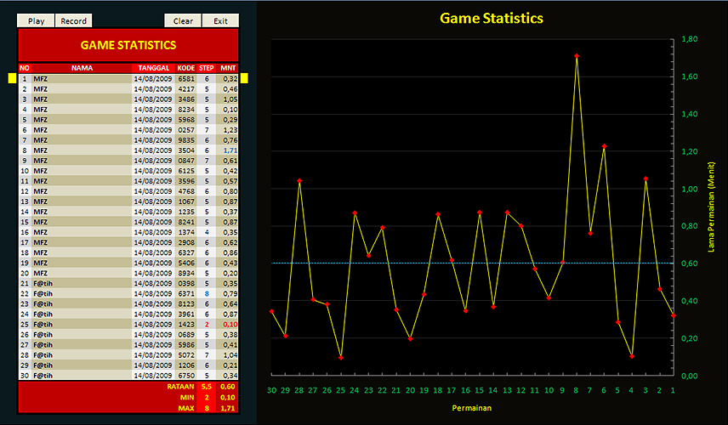
H E L P C 0 D 3 B R 3 4 K 3 R

M F Z
PERATURAN PERMAINAN

1 | Masukkan empat angka (1 digit) yang berbeda ke dalam kotak input

 | a. | Kolom ABCD akan menampilkan daftar input yang dimasukkan

 | b. | Kolom B akan menampilkan jumlah input yang nilai dan posisinya telah benar

 | c. | Kolom P akan menampilkan jumlah input yang nilainya benar tetapi posisinya masih salah

 | A |  | B | C | D | P | B
 | 4 |  | 5 | 8 | 7 | 1 | 1

2 | Permainan selesai jika keempat nilai input telah benar baik nilai maupun posisinya (B=4)

 | A |  | B | C | D | P | B
 | 4 |  | 8 | 1 | 6 | 0 | 4

PERHITUNGAN NILAI

a | Waktu dihitung mulai dari SUBMIT pertama hingga SUBMIT yang menghasilkan jawaban yang benar (B=4)

b | STATISTIC akan menampilkan waktu dari 30 jawaban terakhir yang benar

c | RECORD akan menampilkan daftar 30 waktu terbaik

© M. Fatih Z. (mfatihz@gmail.com)

